肾阴虚少精子症靶点（交）
ANK2
CTCF
NR5A1
EGR4
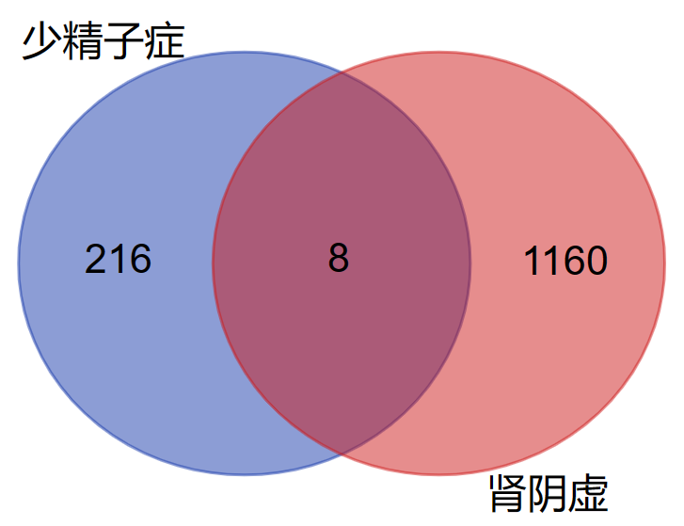
LDHC
PRDM9
ZNF214
ZNF215

总交集预判
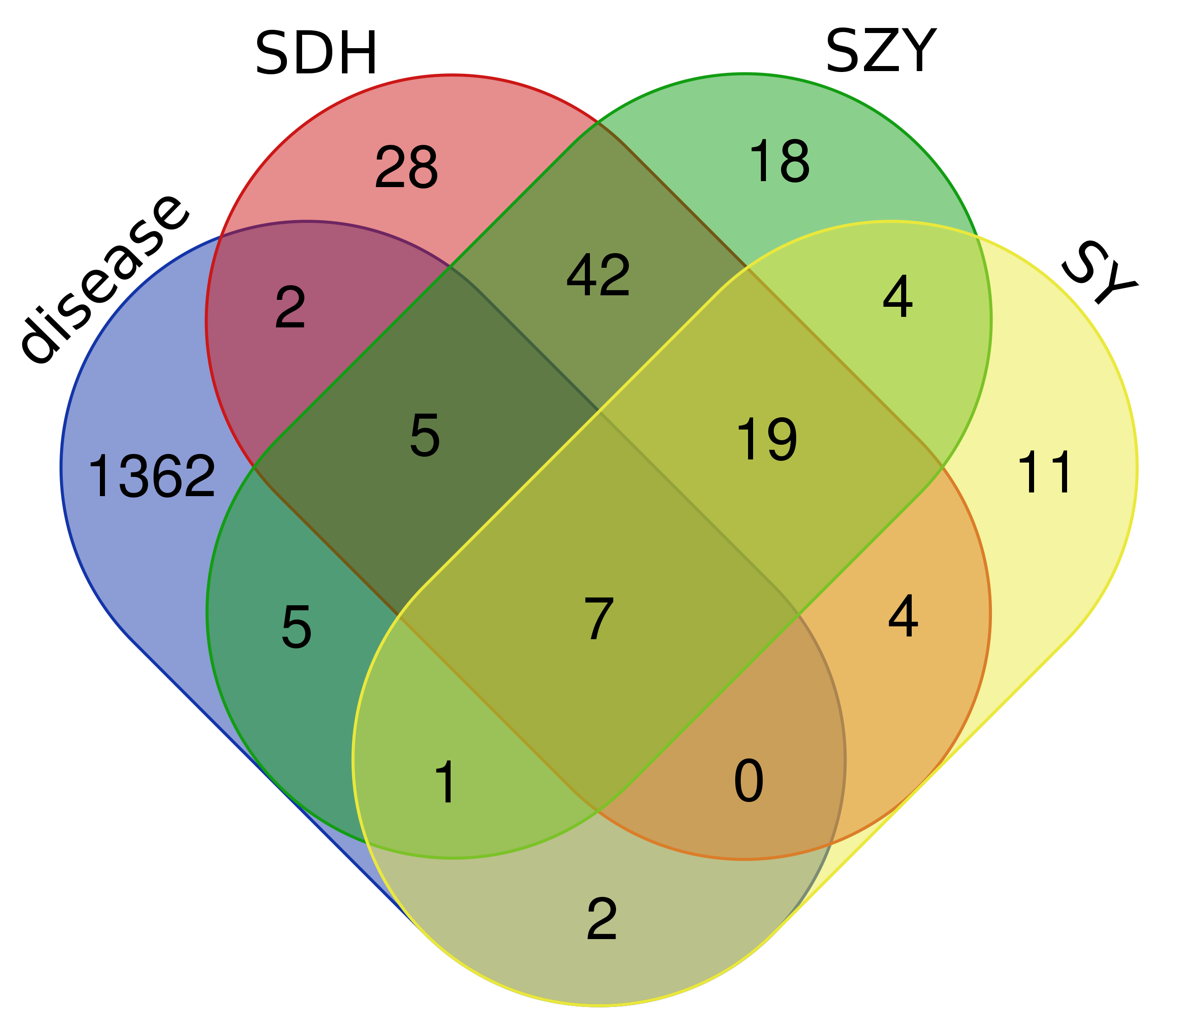
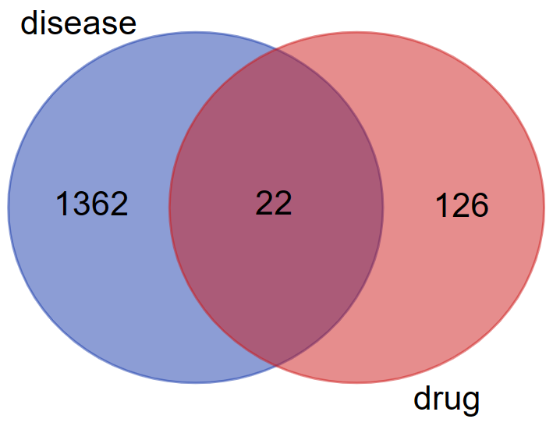
是有重叠的，说明可分析，可以试试upsetR

